Kalkylark
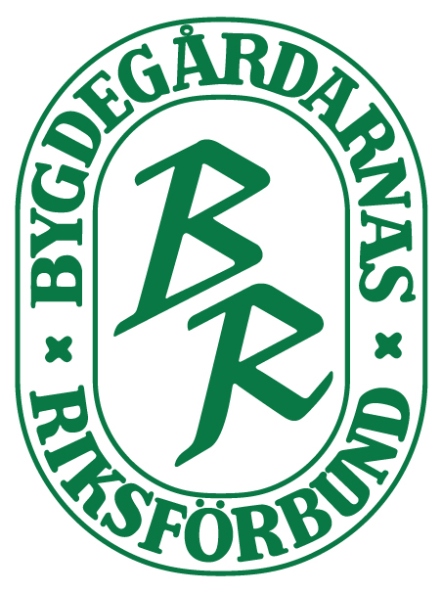
Resultatbudget En resultatbudget visar årets förväntade resultat så visar årets förväntade resultat.
Likviditetsbudget visar hur er ekonomi går ihop månad för månad och om det saknas pengar någon månad. Detta är en bra översikt att göra parallelt med resultatbudgeten. Den finns också i materialbanken. Såhär gör ni: Utgå från er planering av verksamhetsåret. Vilka inkomster och kostnaderberäknar ni under året.
Du kan ändra text i kolumnerna, skriva in fler poster eller ta bort poster som känns överflödiga för just er förening. Om du vill radera en post tänk då på att sätta musen över radnumret längst till vänster, och markera, så hela raden följer med. Vill du lägga in en ny rad markerar du radnummer och sedan infoga.

 | prognos 2021
Pengar på kontot
Intäkt
Medlemsavgifter
Intäkt uthyrning
Inkomst från aktivitet, egen verksamhet
Inkomst försäljning av mat, dryck
Ekonomiskt stöd eller bidrag
Gåvor eller sponsring
Övrigt
Summa intäkt | 0

Kostnad
Medlemsavgift BR
Försäkringspremie
Kostnad för egen verksamhet, aktiviteter
Fasta kostnader, tex sophämtning
Driftskostnader såsom el, uppvärmning
Underhåll eller renovering
Kostnad för it-tjänster, abonnemang
Avgifter, för tex banktjänster eller bokföring
Städmaterial, utrustning kontor
Marknadsföring, tryck, utskrift
Avskrivning
Räntor/amorteringar på lån
Hyra (inklusive moms) om ni ej eger lokal
Övrigt
Summa kostnad | 0

Årets beräknade resultat | 0

